三浦GY3
零部件采购价格协议（1911127）
协议编号：HBZYXY-2021-090-03
甲方：河北光华荣昌汽车部件有限公司
乙方： 北京浦东三浦标准件有限公司
甲乙双方在保持互惠互利的基础上，为保持长久的合作关系，双方携手共同占领大市场，特签定价格协议如下：
一、乙方供货价格（以未税价格为准） 单位：元（RMB)
序号 | QAD编码 | 零部件名称（QAD） | 图号或规格 | 单位 | 未税采购价格 |  | 备注
 |  |  |  |  | 潍坊2020年 | 河北2021年 |  | 类似物料历史采购价格
1 | BFA0000020 | 9大平垫(黑）Ф8 |  | EA | 0.0822 | 0.0822 | M4项目
2 | BFA0000184 | 自攻钉4*12 |  | EA | 0.0248 | 0.0248 | M4项目
3 | BFA0000039 | 自攻钉4*20 |  | EA | 0.0223 | 0.0223 | M4项目
4 | BFA0010028 | 开口型平圆头抽芯铆钉4*8 |  | EA |  | 0.0310 | 汕德卡 | 02.0107.306 | 拉铆钉3.2*7 | 0.0375
5 | BFA0000024 | 自攻钉4*10 |  | EA | 0.0242 | 0.0242 | M4项目
6 | BFA0010068 | 六角头螺栓M8*45镀黑锌 |  | EA |  | 0.5000 | T5项目
7 | SHT0010895 | 开口挡圈（Φ16镀黑锌） |  | EA |  | 0.0640 | 汕德卡
8 | BFA0010051 | GB5783外六角螺栓10*50 | 02.03.08.415 | EA |  | 0.4200 |  | BFA0000075 | 外六角全扣螺栓GB5783 10*40黑 | 0.3009
9 | BFA0010052 | GB70盘头内六角螺栓8*16 | 02.03.11.113 | EA |  | 0.1560 |  | BFA0000017 | GB70内六角螺栓 8*20黑 | 0.11
10 | BFA0010050 | GB70内六角螺栓8*45 | 02.01.07.178 | EA |  | 0.2800 |  | BFA0000583 | 内六角螺栓 全扣 GB70 10*35黑达克罗 | 0.4602
11 | BFA0010040 | 内六梅花带介自攻钉8*14 | 02.03.57.056 | EA |  | 0.2400 |  | BFA0000458 | 6*30梅花自攻钉 | 0.1248
12 | BFA0000760 | 不锈钢开口抽芯铆钉3*12 | 02.12.36.016 | EA | 0.1372 | 0.1372
13 | BFA0000285 | 开口挡圈Φ4 | 02.03.60.070 | EA |  | 0.0210 | H6项目 | BFA0000285 | 开口挡圈 | 0.022
14 | BFA0000895 | 开口挡圈Φ16 | 02.03.60.071 | EA |  | 0.1700 |  | BFA0000895，这个QAD号是错误的
15 | BFA0000007 | GB97平垫Φ8 | 02.12.02.194A | EA | 0.0149 | 0.0496 | 设变，镀黑锌 | BFA0000146 | φ10平垫（黑锌） | 0.0513
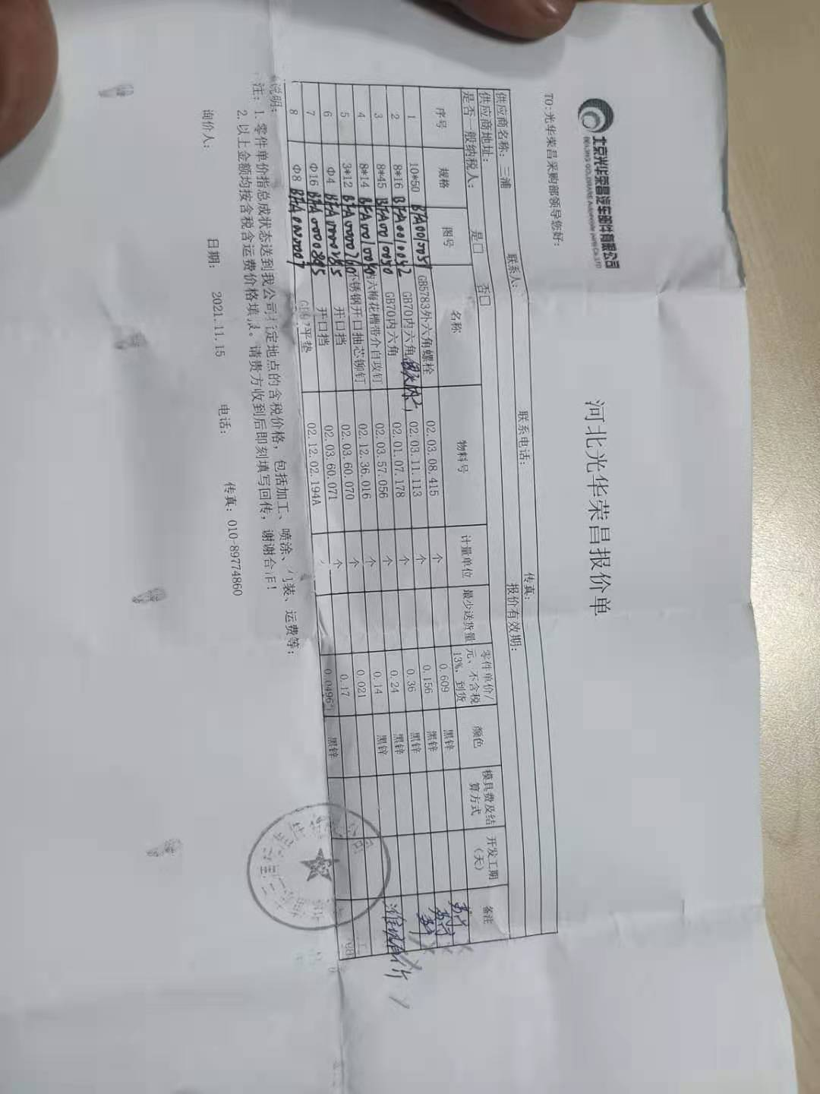

二、发票开具：乙方必须开具国家规定税率的增值税专用发票，税率13%专票，开具发票时必须注明QAD编码且与入库/使用量中的QAD编码保持一致。
三、价格执行期从 2021 年 1 月 1 日起至 2021 年 12 月 31 日(遇市场价格变动经双方协商同意后可调整)。
四、此协议一式二份，经双方代表签字后即生效，同时具有法律效力。复印件、传真件具备同等法律效力。双方合作中出现质量、技术、物流等问题按相应合同（协议）办理。
五、供应商接到此通知后两日内确认回传，否则视为默认。

甲方（签字盖章）： |  |  | 乙方（签字盖章）：

签订日期： |  |  | 签订日期：

